foto
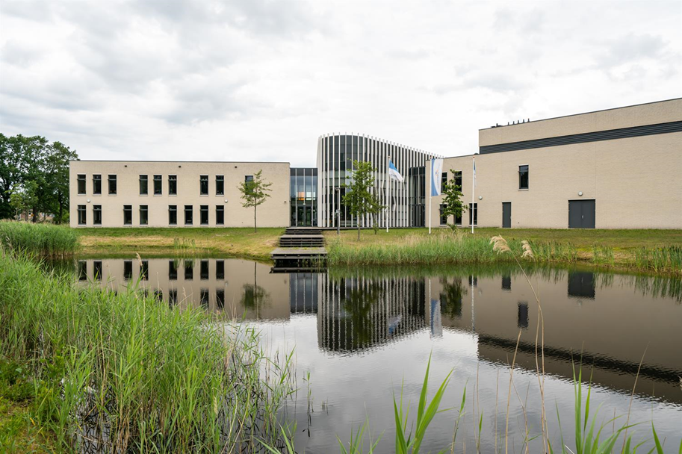

locatie laarbeecke hoofdgebouw, betreffende de verticale witte profielen.
De bewassing van deze profielen wordt om het jaar meegenomen in de glasbewassing (met de 2e glasbewassingsbeurt in augustus). De elementen lopen van de voorzijde door over het dak naar de achterzijde. Ook het junior college (schoolwoningen) hebben aan de voorzijde alluminium elementen boven de ramen, deze dienen ook elke wasbeurt meggenomen te worden met de glasbwassing.

